試算シートの選択
 | 試算するシートを選択しましょう。

世帯主及び加入予定の方すべての前年の所得がわかる資料
がありますか。

はい
いいえ

世帯主も国保に加入予定（加入中）ですか。
シート【所得の種類】を参考に所得資料をご準備ください。

はい
いいえ

シート
A
シート
B

をご使用ください |  | をご使用ください

所得の種類
昨年１年間（１～１２月）の所得の分かる資料を準備しましょう

営業・農業などの
事業所得
給与収入
年金収入
給与・年金など複数の所得があった
事業所得があり
専従者控除がある
通常所得のほかに 譲渡所得などの
分離申告を行った
収入がなかった

所得資料を準備いただく必要は
ありませんが
・どなたかの扶養として申告済である
・無収入の申告を行っている
のいずれかであるかどうか
ご確認ください。
【確定申告書ＡまたはＢ控】※見本③ または
【市県民税申告書控】※見本④
をご用意ください。
【給与所得の源泉徴収票】
※見本①
をご用意ください。

【公的年金等の源泉徴収票】
※見本②
をご用意ください。

このファイルでは試算することができないため
所得の分かる資料を持参のうえ
窓口まで来庁いただくことをおすすめします。
担当：市民部税務課課税係
所在地：小城市三日月町長神田2312番地2
連絡先：０９５２－３７－６１０３（課税係直通）

 | ※退職所得は国保税の計算上、原則非課税収入となるため、前年の所得には含まれません。

見本①【給与所得の源泉徴収票】

≪給与所得控除後の金額≫が所得金額です

この部分の合計額から
下表により所得金額を求めます

見本②【公的年金等の源泉徴収票】
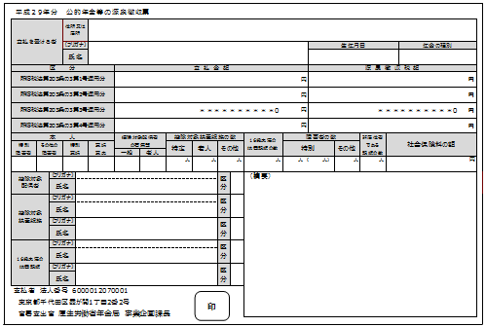

 |  |  | 年金源泉徴収票の支払金額合計額をあてはまる範囲内の収入額に入力してください。
 |  |  |  |  | ※表は年齢に応じて選択してください。
 |  | ６５歳以上 |  | 収入額 |  | 所得額 | ６５歳未満 | 収入額 | 所得額

 |  | 330万円以下 |  |  |  |  | 130万円以下

 |  | 330万円超 ～410万円以下 |  |  |  |  | 130万円超 ～410万円以下

 |  | 410万円超 ～770万円以下 |  |  |  |  | 410万円超 ～770万円以下

 |  | 770万円超 |  |  |  |  | 770万円超

見本③【確定申告書A・B】

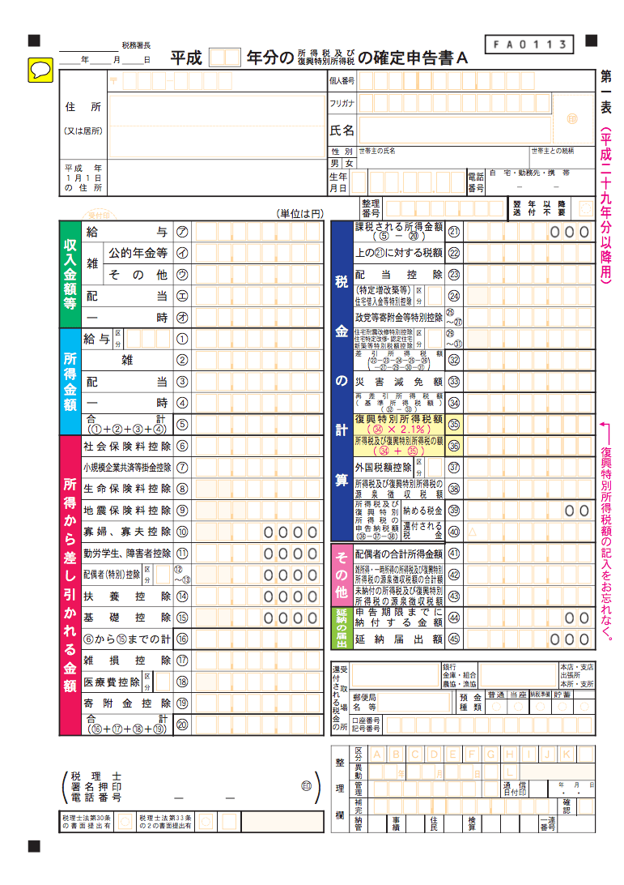
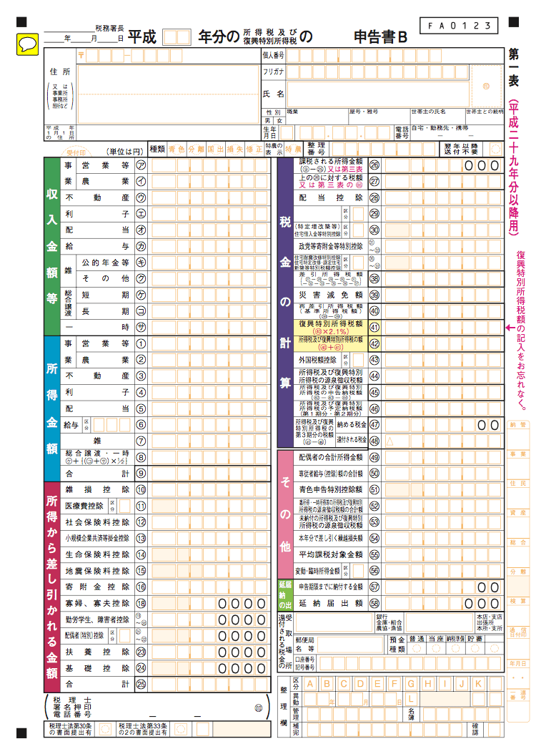

所得金額の合計額をご確認ください

見本④【市県民税申告書】

所得金額の合計額をご確認ください

シートA
試算シート A
 |  |  |  |  |  | 世帯主が国保に加入する場合 |  |  |  |  |  |  |  |  | 3
 |  |  |  |  |  |  |  |  |  |  |  |  |  |  |  |  | 年度税率で試算しています

１．加入する方の氏名、年齢、昨年1～12月までの総所得金額を入力してください。

加入者名 |  |  |  |  |  |  | 年齢 |  |  |  | 総所得金額 |  |  | 基礎控除金額 |  |  |  |  |  | 課税対象金額
世帯主
世帯員１
世帯員２
世帯員３
世帯員４
世帯員５
世帯員６
世帯員７
世帯員８
世帯員９
世帯合計 |  |  |  |  |  |  |  |  |  |  | 0 |  |  | 0 |  |  |  |  |  | 0
加入人数 |  | 0人

２．小城市の国保税額及び計算結果は以下のとおりです。

 |  |  |  |  |  |  |  |  | 軽減額 |  |  |  |  |  |  | 軽減判定参考所得額
医療分 | 所得割 |  |  | 10.4% |  |  |  |  |  |  |  |  |  |  |  | ７割軽減 |  |  |  |  | ５割軽減 |  |  |  | ２割軽減
 | 均等割 |  |  | ¥29,000 |  |  |  |  | ¥20,300 |  |  |  |  |  |  | ¥430,000 |  |  |  |  | ¥430,000 |  |  |  | ¥430,000 |  |  | ７割 | ¥0
 | 平等割 |  |  | ¥35,000 |  |  |  |  | ¥24,500 |  |  |  |  |  |  |  |  |  | 以内 |  |  |  | 以内 |  |  | 以内 |  | ５割 | ¥285,000
後期分 | 所得割 |  |  | 2.8% |  |  |  |  |  |  |  |  |  |  |  |  |  |  |  |  |  |  |  |  |  |  |  | ２割 | ¥520,000
 | 均等割 |  |  | ¥7,300 |  |  |  |  | ¥5,110 |  |  |  |  |  |  | ７割軽減 |  |  |  |  | が適用になる可能性があります。
 | 平等割 |  |  | ¥8,400 |  |  |  |  | ¥5,880 |  |  |  |  |  |  | ※下記計算結果にはこの軽減を適用した場合で試算しています。
介護分 | 所得割 |  |  | 2.3%
 | 均等割 |  |  | ¥7,400 |  |  |  |  | ¥5,180
 | 平等割 |  |  | ¥4,200 |  |  |  |  | ¥2,940

【試算結果】（年額）

加入者名 |  | 医療分 |  |  |  |  |  |  |  | 後期分 |  |  |  |  | 介護分
 |  | 所得割 |  |  | 均等割 |  |  |  |  | 所得割 |  |  | 均等割 |  | 所得割 |  |  |  |  | 均等割

 |  |  |  |  |  |  |  |  |  |  |  |  |  |  |  |  |  |  |  |  |  |  |  | 年税額 （概算） |  |  | １か月あたりの 金額（参考）

平等割額 |  | 0 |  |  |  |  |  |  |  | 0 |  |  |  |  | 0 |  |  |  |  |  |  |  |  | ¥0 |  |  | ¥0
計 |  | 0 |  |  |  |  |  |  |  | 0 |  |  |  |  | 0
 |  | （限度額 | ¥630,000 |  |  |  |  | ) |  | （限度額 |  | ¥190,000 |  | ) | （限度額 |  |  | ¥170,000 |  |  |  | )
このシートで計算できるのは、あくまでも概算です。
実際の税額とは異なりますので、ご了承ください。

シートB
試算シート B
 |  |  |  |  |  | 世帯主が国保に加入しない場合 |  |  |  |  |  |  |  |  | 3
 |  |  |  |  |  |  |  |  |  |  |  |  |  |  |  |  | 年度税率で試算しています

１．加入する方の氏名、年齢、昨年1～12月までの総所得金額を入力してください。

加入者名 |  |  |  |  |  |  | 年齢 |  |  |  | 総所得金額 |  |  | 基礎控除金額 |  |  |  |  |  | 課税対象金額
世帯主
世帯員１
世帯員２
世帯員３
世帯員４
世帯員５
世帯員６
世帯員７
世帯員８
世帯員９
世帯合計 |  |  |  |  |  |  |  |  |  |  | 0 |  |  | 0 |  |  |  |  |  | 0
加入人数 |  | 0人

２．小城市の国保税額及び計算結果は以下のとおりです。

 |  |  |  |  |  |  |  |  | 軽減額 |  |  |  |  |  |  | 軽減判定参考所得額
医療分 | 所得割 |  |  | 10.4% |  |  |  |  |  |  |  |  |  |  |  | ７割軽減 |  |  |  |  | ５割軽減 |  |  |  | ２割軽減
 | 均等割 |  |  | ¥29,000 |  |  |  |  | ¥20,300 |  |  |  |  |  |  | ¥430,000 |  |  |  |  | ¥430,000 |  |  |  | ¥430,000 |  |  | ７割 | ¥0
 | 平等割 |  |  | ¥35,000 |  |  |  |  | ¥24,500 |  |  |  |  |  |  |  |  |  | 以内 |  |  |  | 以内 |  |  | 以内 |  | ５割 | ¥285,000
後期分 | 所得割 |  |  | 2.8% |  |  |  |  |  |  |  |  |  |  |  |  |  |  |  |  |  |  |  |  |  |  |  | ２割 | ¥520,000
 | 均等割 |  |  | ¥7,300 |  |  |  |  | ¥5,110 |  |  |  |  |  |  | ７割軽減 |  |  |  |  | が適用になる可能性があります。
 | 平等割 |  |  | ¥8,400 |  |  |  |  | ¥5,880 |  |  |  |  |  |  | ※下記計算結果にはこの軽減を適用した場合で試算しています。
介護分 | 所得割 |  |  | 2.3%
 | 均等割 |  |  | ¥7,400 |  |  |  |  | ¥5,180
 | 平等割 |  |  | ¥4,200 |  |  |  |  | ¥2,940

【試算結果】（年額）

加入者名 |  | 医療分 |  |  |  |  |  |  |  | 後期分 |  |  |  |  | 介護分
 |  | 所得割 |  |  | 均等割 |  |  |  |  | 所得割 |  |  | 均等割 |  | 所得割 |  |  |  |  | 均等割
 |  | 0 |  |  | 0 |  |  |  |  | 0 |  |  | 0 |  | 0 |  |  |  |  | 0

 |  |  |  |  |  |  |  |  |  |  |  |  |  |  |  |  |  |  |  |  |  |  |  | 年税額 （概算） |  |  | １か月あたりの 金額（参考）

平等割額 |  | 0 |  |  |  |  |  |  |  | 0 |  |  |  |  | 0 |  |  |  |  |  |  |  |  | ¥0 |  |  | ¥0
計 |  | 0 |  |  |  |  |  |  |  | 0 |  |  |  |  | 0
 |  | （限度額 | ¥630,000 |  |  |  |  | ) |  | （限度額 |  | ¥190,000 |  | ) | （限度額 |  |  | ¥170,000 |  |  |  | )
このシートで計算できるのは、あくまでも概算です。
実際の税額とは異なりますので、ご了承ください。

